Tech Plant Check ILS
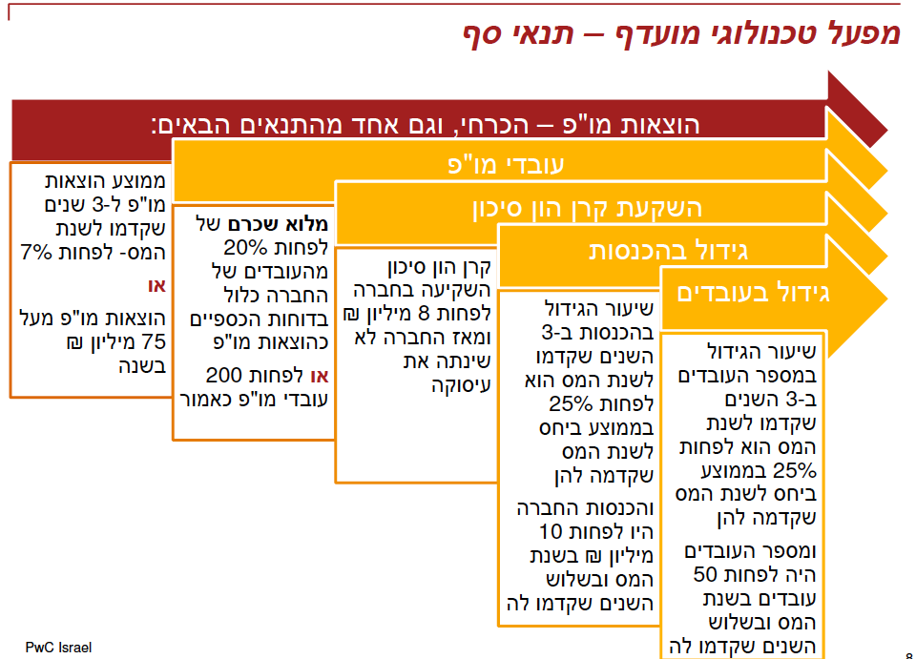
R&D Expenses test (7%/75M NIS) | 2018 | 2019 | 2020 | 2021
Revenues | - ₪ | 3,088,948 ₪ | 38,427,000 ₪ | 536,797,570 ₪
R&D Expenses | 723,182 ₪ | 2,469,703 ₪ | 7,715,000 ₪ | 33,751,918 ₪
R&D Expenses\Revenues Ratio |  | 80% | 20% | 6.29%
R&D Expenses\Revenues Ratio - 3Y AVG |  |  | 26% | 7.60%
3 years revenues |  |  |  | 13,493,982.08 ₪
3 years rnd expenses |  |  |  | 14,645,540.28 ₪
rate |  |  |  | -1,151,558.20 ₪
 |  |  |  |  | (3,454,675) | missing exp

Investment from VC in USD | $500,000 |  | $5,748,600
AVERAGE NIS/USD Exchange rate | 3.5949 | 3.5645 | 3.4424 |  | 3.2549
Investment - 8M NIS investment from VC | ₪1,797,450 |  | ₪19,788,981

25% Increase in AVG revenues Yearly | 0 | 0 | 1144%

25% Increase in AVG number of employees + at least 50 employees
Number of employees | 3 | 13 | 33 |  | 67 | 13 | 80
HC Increase ratio | 0 | 333% | 154% |  | 103% |  | 103%
 |  |  |  |  |  |  | 0
20% of the Company's employees expenses listed as R&D or At least 200 Employees |  |  |  |  |  |  | 0
R&D HC | 2 | 9 | 23 |  | 40 | 6 | 46
Total HC | 3 | 13 | 33 |  | 67 | 13 | 80
R&D HC ratio | 67% | 69% | 70% |  | 60% | 46% | 106%

מפעל מועדף - תנאים | 16%
מפעל תעשייתי - בית תכנה נחשב מפעל תעשייתי
מפעל בר תחרות - רוב ההכנסות נובעות מייצוא

